Sheet1
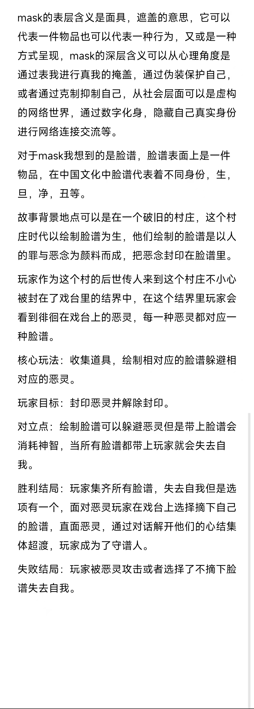
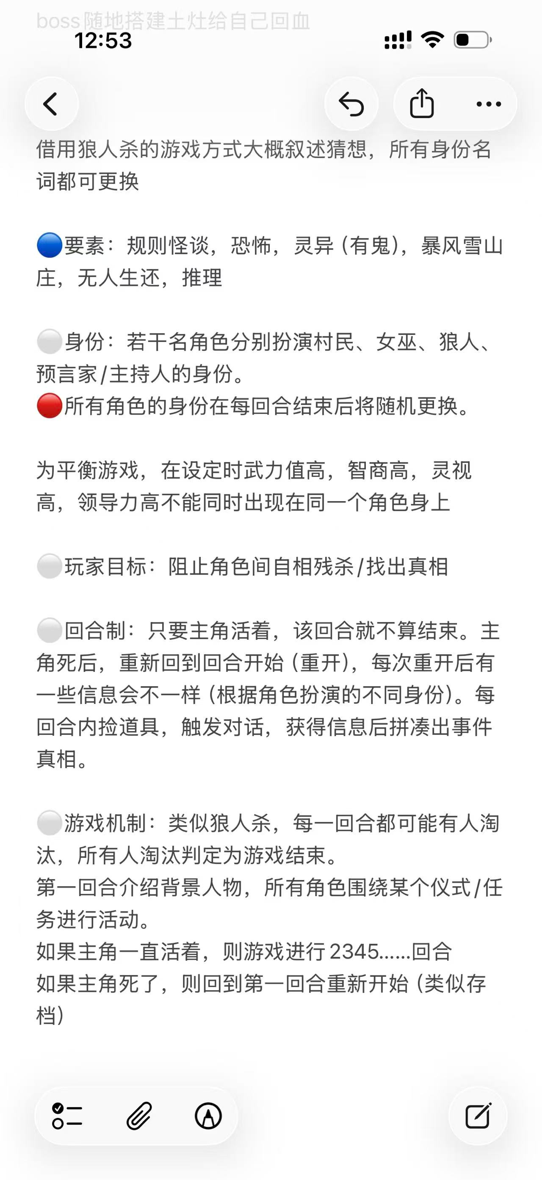
 |  |  | 玩法：找不同，根据地铁车厢的每个人的行为带上合适的情绪面具，如果错误会有个提示带上后这个人会一直盯着你

 |  |  | 玩法：4399小游戏合集，全场只有第一人称移动，和鼠标点击之类简单的操作，让玩家不断的二选一想要戴的面具（如童年一个面具爱学习，一个面具爱玩），每一关结束播放的是反方向选择的结果，然后最后结束根据玩家的选择回顾一生

 |  |  | 玩法：战棋类，一个面具能看到对应的一种恶灵，玩家每回合可以切换的面具次数有限，需要根据每一回合的缓慢移动，注意主角移动完怪物也会移动，怪物追到主角主角会掉血，通过俯视角棋盘迷宫

 |  |  | 玩法：桌游类，游戏中每个角色有各自的身法（每个轮回随机，被猜中固定），每个角色有自己的能力（固定能力），根据每局（一整局）猜测使用的是什么A剧本+2个B支线构成的世界，并猜测到所有人的身法可以胜利，或者保证所有人活到第七天结束也可以胜利

 |  |  | 玩法：跑酷类，玩家戴上不同面具有不同能力，但是每关每个面具有使用次数，根据面具的使用顺序进行闯关

 |  |  | 玩法：拼图类，一幅画，原本是黑白 里面各种人，然后赋予每个人一种面具，然后就会改变这个人在画里的形态（每个小人戴上面具之后他会对周围环境做一些互动之类的改变场景），并有种滴墨水的感觉，最后通关后，整个画面突然全上色

 |  |  | 玩法：思维类，玩家收集线索，获得可以胜利的方式，主要用打牌的形式来表现。例如对面手牌是（石头石头剪刀），那么你就需要凑手牌（三个布）这样胜利概率最大，玩法点如何搜集线索，最后对战时需要情绪顶到高潮

 |  |  | 玩法：节奏型拆招，根据对方的表现，按下不同的卡牌使用不同效果进行拆招，应该做不了战斗类型，可能还是改成音游，可以说比如记住前面是什么种类什么顺序的鬼，然后按下对应处理的面具，然后有一点节奏感

 |  |  | 玩法：音游，幸存者，玩家根据节点切换自身的面具 可以增加自身的攻击的强度，并且这里还有局内养成可以提升面具的强度，或者一些面具的连携技

 |  |  | 玩法：恐怖类，参考玩具熊的午夜后宫，有鬼来打扰玩家生存，玩家可以用面具抵挡，但是玩家无法长时间佩戴否则会变成鬼，并且还有戴上面具无法操作的一个必须的外部目标去影响玩家操作

 |  |  | 玩法：恐怖类，玩家再一个迷宫中需要找到所有的部件（吃豆人），但是有怪物一直再追逐，过程中可以使用一些面具能力进行操作，但是面具有cd和次数限制，或者游戏目标为找到面具 封印所有的怪物
 | 可以比如说，你是个记者，然后一直偷拍一个人，发现他有好几面，你可以选择曝光，也可以帮他隐藏敲诈他一笔 | 可以是玩家左右手分别持一个面具 | 对话的话可以有不同问法，问法不同得到的信息也不同。如果可以再加个推理要素，某线索+某线索=结论 | 戴上不同面具进不同维度解密这种 | 但也不一定要这样的RPG，如果是解密，可能是像绣湖一样 | 这个我觉得可以做成一幅画，原本是黑白 里面各种人，然后赋予每个人一种面具，然后就会改变这个人在画里的形态，最后通关后，整个画面突然全上色，给玩家情绪达到一个高潮，有种全家福或者叫群像的魅力，然后游戏玩法就是把合适的面具放到合适的人身上，有点像小游戏的把一些物件放到合适的地方，简单来说就是拼图 给每个小人戴上面具之后他会对周围环境做一些互动之类的改变场景 | 打牌 引导玩家进行思考，至少会有1-2条百分百胜利的手段，你说的这个提前看牌就是提前知道对方牌的信息，例如对面手牌是（石头石头剪刀），那么你就需要凑手牌（三个布）这样胜利概率最大，如果需要赌就是（布布石头），但是玩家如果知道是纯随机，一般玩家就会去想凑这三个布，不会想去赌这个概率，除非有什么手段知道对方下牌的顺序，那假设就知道三个布就是要想如何让玩家获得这三个布的手牌，可以参考动物世界电影（lyf的电影） 我感觉像你说的这样的玩法还挺有意思的 纯pve 对面出手前一秒他会出的三张牌和顺序 接下来玩家按照顺序敲出克制的牌 如果玩家克制的多就加胜利条 反之就减 | 幸存者肉鸽 音乐游戏 玩家根据节点打出对应节奏可以增加自身的声波的强度 给个配方然后就玩家自己敲出对应的脸谱/这个就是鬼来撞你，没打架，根据来的鬼按不同的面具抵挡 宝可梦属性克制变成脸谱克制 这也是游戏通过控制怪规律地冲击，然后控制玩家规律地按键，最终可以让音乐进行 人物出各种牌时候人物的反馈 双方battle的感觉，不是回合制打法
 | 有种神的感觉，结果最后你其实也一直被人偷拍 | 然后对应两种恶灵，一种恶灵对应一种面具，然后通过节奏更换面具来躲避恶灵 | 但是不只玩家 所有npc也会换身份
 | 之前是想的这样，但是被半否了 | 这样也可以，先交代背景，再去收集道具，解密，再进入阻挡恶灵的战斗玩法 | 这个意思是身份就那么几种，比如玩家最初的回合是村民，死掉重开后是狼人，但是因为玩家在玩的时候不知道有什么身份和哪些身份，所以要收集信息
IDEA:地铁面具怪谈。3d地铁车厢，都是普通人，孕妇，工人，白领之类的(可以直接去现实中的地铁拍照取材)都带着不同颜色的面具在忙着自己的事(聊天，刷手机，打电话之类的)，很有日常的感觉，氛围温馨，灯光明亮。然后控制主角可以走动，地铁其他人物是不会理会主角的。然后可以互动，拿下某个人的面具时，此人依旧会做自己的事，不过此时会直勾勾的一双大眼睛盯着主角看，并且随着主角的移动转动头部，可以转180度，此时灯光开始闪动变暗之类的。主角也可以选择给人带回面具，带回以后角色会继续忙自己的事。通关的玩法就是给不同的人带上对应颜色的面具，面具颜色暗示对应人物的情绪或者其他。然后有一些规则杀。 | 人的多面，从小到老，每一段时间做成一个小关，然后最后来个总结，每一段围绕大部分人有点面具，做一个小的玩法，但是都是再一个重复的副本里改一些小部件进行操作，每次过关播放一小段语音 | 那个核心玩法除了解密，还有为了躲避恶灵绘制相对应的脸谱，解密是第一个小环节是为了找到颜料的材料，然后绘制相对应的脸谱带上躲避恶灵是第二个环节，直接是找脸谱 也可以是把解密变成找到脸谱，然后带相对应的脸谱去躲避 击杀恶灵 找和绘制，其实是类似浪费玩家时间的内容GGJ里面我觉得应该只选择其一做即可 并且找到应该是要去击杀或者封印恶灵，会有种攻防转换的感觉 | 暴风雪给我的感觉是，各种性格立场的人都被关在一起出不去了，最终目标是等待救援/活得更久，很容易为了争夺资源 水 食物之类的大打出手，所以会自相残杀
我想的就是纯一个车厢的地铁场景，主要还是日常下荒缪感。想象一下，我们平时坐地铁的时候，车厢内所有人都盯着你看的感觉。然后颜色这玩意可以去现实的地铁找灵感，地铁上形形色色的人挺多的，可以直接凭感觉看人挑颜色，故事甚至都不用讲，因为是来源于现实的，已经可以暗示许多东西。 | 每一关就1分钟，非常简单，但是用语音给玩家情绪推到高潮 | 对抗性是玩家带上脸谱会暂时让恶灵觉得玩家是自己人，但是玩家每隔几秒会失去对角色的控制，失去自我 我觉得不好的原因是玩家失去控制一般会很恼火，虽然可以包装成理性值到进度条则失去控制，我觉得可以做成就是进度条，玩家进度条满了就死，戴面具属于资源，不让玩家一直戴，而不是这种恶心玩家一下失去一下控制而已 | 也可能是因为角色之间本来有过节
是否可以做成找异常的行为，就是人的表情和他的动作不同，算过关 | 只要你不违反规则，比如小时候和你说去学习，然后只要你不去碰玩具就过关，然后黑屏弹一段语音+bgm，然后下一关，和你说要早点回家，然后你只要不出门就过关，然后黑屏弹一段语音+bgm，然后家人死亡时，一段玩法....，最后你自己死了，然后终于可以脱下面具，然后走马灯，一个感觉到高潮，结束 | 那个几个脸谱可以变成技能键，一个脸谱对应一段节奏或者其他什么技能， 不太做的来音游，这部分我工作中有对过，发现对不准 其实这里的意思我理解的是比如就是四条音符，你就按间奏去，然后到一定程度攻击一下恶灵这样 | 每个人都有自己的身份和能力，然后玩家如果不结束循环找到所有线索杀死所有狼人，就会重新进入循环，7天一个循环，当前附生的人如果提前死亡也会进入下一个循环，4个循环后还没结束整个游戏失败需要重新开始，其实就是穿梭再每个角色的身上，拥有每个角色的能力，和一部分故事，有些人死的早有些人死的晚，可以通过一些事件避免这个人死亡，比如中午的时候一定会有寒潮或者其他什么事件，目的是玩家活下去，获得更多信息，找到真正的狼人
 |  | 玩家会沉浸在节拍里对抗恶灵，但是每隔一段时间它会失去控制玩家需要去通过走位躲避恶灵 可以是几种脸谱对应不同的技能，但是戴上面具玩家会有时候不受控制，失去自我，这个时候他就按不出这些脸谱的技能了 有点冲突，我如果可以攻击别人，那么其实躲避不是那么重要，躲避还会失去控制，这部分我觉得可能只能保留一个
 | 狐妖小红娘，竹叶篇 | 或者是走格子，类似棋盘格，玩家只能走黑色或者白色的格子去躲避boss 就是玩家戴上面具，每戴一种面具就只能看到相对应的道路或者恶灵，玩家走格子需要更换不同的脸谱去看对应的路规避恶灵 可以做成回合制战旗类的，你先移动，然后防止自己被怪物堵在一起，每回合只能切换1-2次脸谱，最多有四种脸谱，需要记住怪物的位置，最终目标逃出去
 |  | 这个技能可以用不同形式，如果是需要一个循环的话，直接通过节奏打击会简洁明了一些

Sheet3
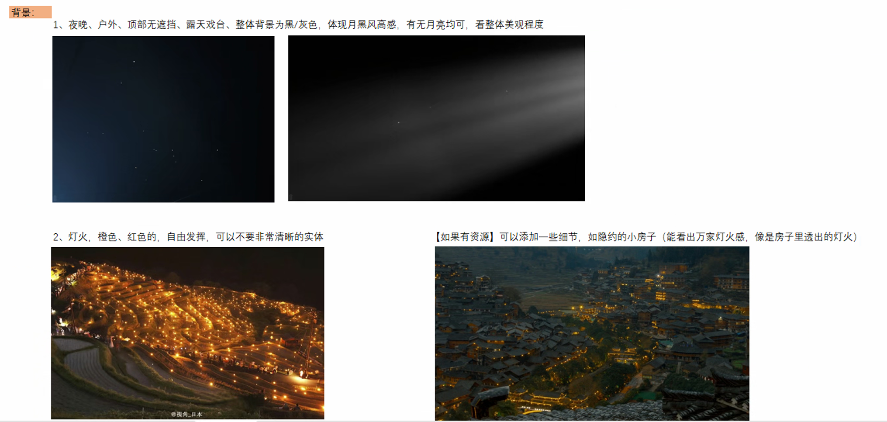
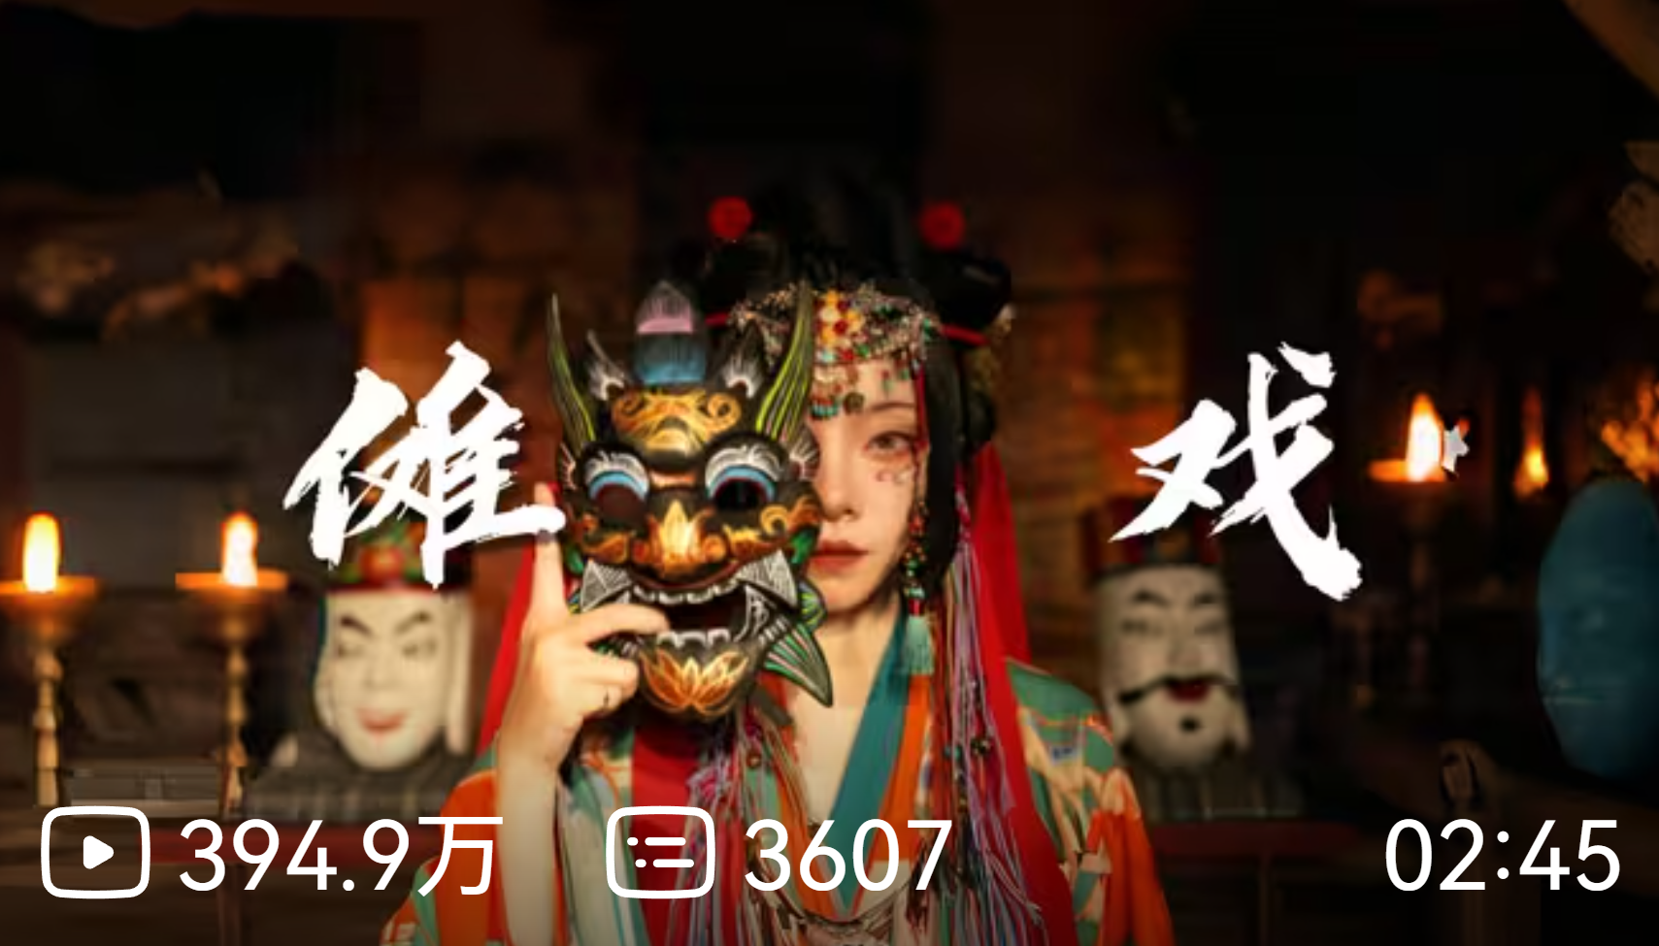
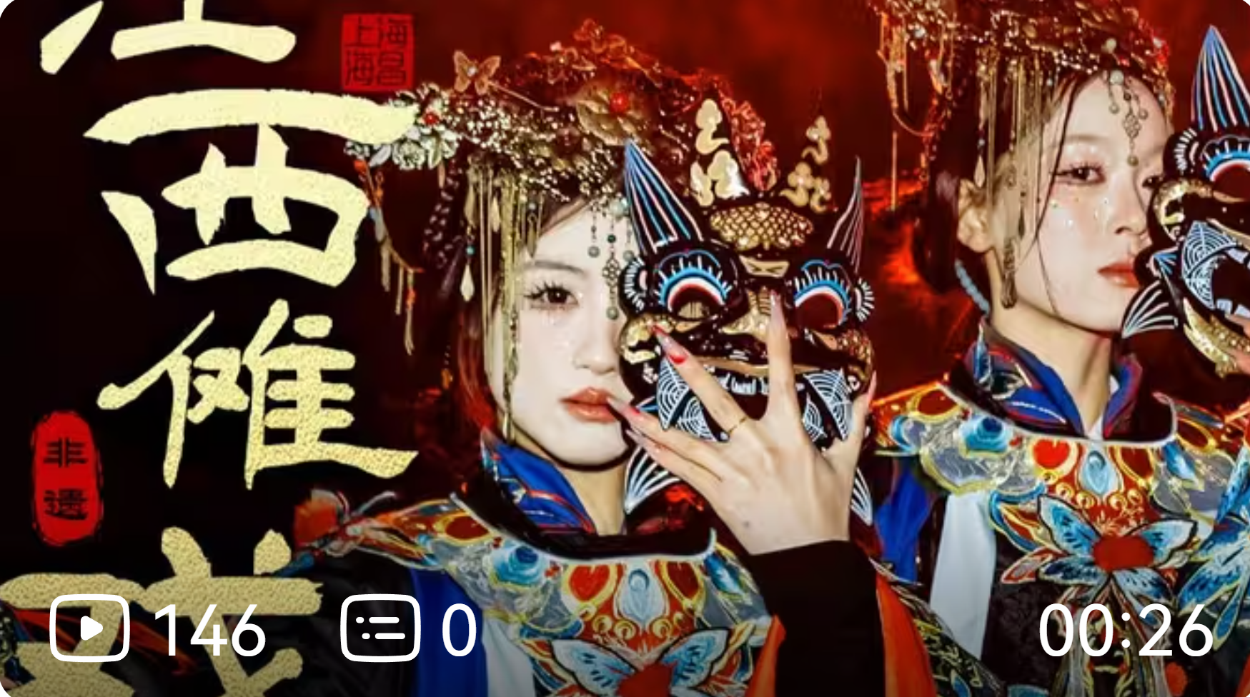
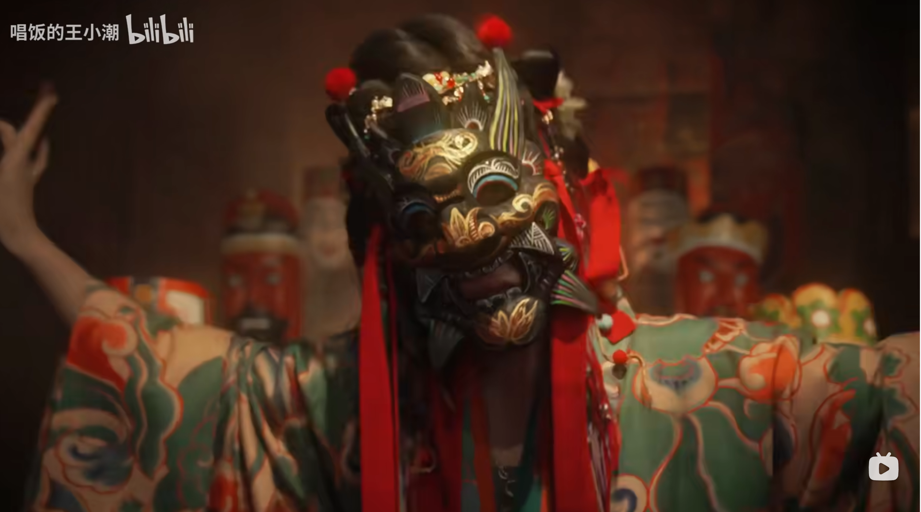

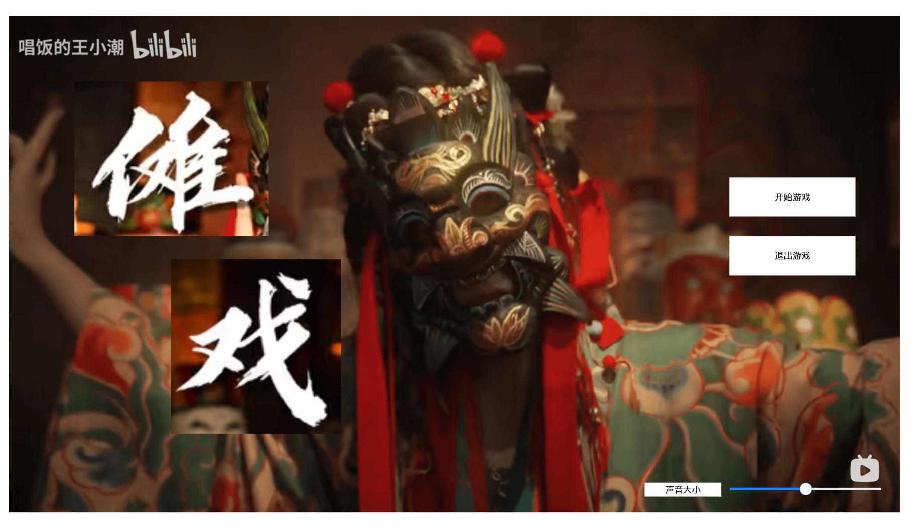
 |  | 半遮着脸的开头场景
 |  |  |  |  |  |  |  |  |  |  |  |  |  |  | UI

 | 抬手、窜跳、下腰、摇头、拧身、蹲颤、绕腕、踏步
 | 对应几种操作 |  |  |  |  |  | 2200 | 2000 | 1分钟 |  |  |  |  |  |  |  |  | 左中右构图

 |  |  |  |  |  |  |  |  |  |  |  |  |  |  |  |  |  | 主题是面具，最重要

 |  |  | 开始 |  | 0:00:00 | 开始,开门见山，给一个最开始的一个重锤类乐器后，可以加一层失真效果的音色，确定整体氛围，带有教学的一些偏慢的节奏，迷幻中带有神秘感 |  |  |  |  |  |  |  |  |  |  |  | 左边是标题：傩戏
 |  |  | 第一段 |  | 0:10:00 | 确定开始节奏，节奏开始慢慢开始起伏，此时会开始出现怪物，可以开始加入第二个乐器，同时还有打击乐铺地
 |  |  |  |  | 0:37:00 | 再加新乐器，维持原本节奏 |  |  |  |  |  |  |  |  |  |  |  | 中间是面具，最好还可以设计下，这里要有张力
 |  |  |  | 加人和声 | 0:53:00 | 这里算是第一个小高潮，增加类似鬼怪小范围大体开始攻击尝试，可以增加编钟古筝类似的，飘渺类似的声音
 |  |  |  |  | 1:10:00 | 回到主旋律 |  |  |  |  |  |  |  |  |  |  |  | 右边是两个按钮：开始游戏，退出游戏
 |  |  | 第二段 |  | 1:24:00 | 增加新的乐器，怪物准备二次进攻
 |  |  |  | 加人和声 | 1:42:00 | 高潮，怪物大局进攻，交响乐配合传统乐器编排，旋律是一样的，但是需要顶到最高潮 |  |  |  |  |  |  |  |  |  |  |  | 有个地方需要放一个滑块，然后控制声音大小
 |  |  |  |  | 2:09:00
 |  |  |  |  | 2:25:00 | 开始用回原本的乐器为主旋律，比较宏伟，开始准备收尾
 |  |  | 收尾 |  | 2:42:00 | 到达尾声，怪物进攻变缓，给人一种拨云见日，拉开序幕的感觉，和最开头的呼应，代表希望开始了,收尾

 |  |  |  |  |  |  |  | 音频
 |  |  |  |  |  |  |  |  | 场景是再野外露天的一个戏台，主要控制的角色实在正中心，在舞台上，站在鼓上

 |  |  |  |  |  |  |  |  | 比较基础，周围都还没有黑影，就是教学节奏点，如果按不对就一直再这里循环，只教学左手部分 | 开始 |  | 0:00:00 | 确定基础元素循环，教程玩家根据音符开始舞动
 |  |  |  |  |  |  |  |  | 周围开始出现黑影，然后如果按错一次黑影就会往前压进一次，音乐不用处理按错的情况，当前场景还是黑夜 | 第一段 |  | 0:10:00 | 这里是第一段循环的开始，节奏开始慢慢开始起伏，此时怪物会开始进攻，可以尝试开始加入第二个乐器
 |  |  |  |  |  |  |  |  | 这里会加入右手的玩法，然后右手目前定的是要输入正确的节奏，有点搓招的感觉，这里右手是绑定点缀用的音乐我觉得 |  |  | 0:37:00 | 维持原本节奏，这里开始准备进第一个小高潮，可以加入一些打击乐点缀用（点缀为右手触发点，感觉好像可以）,可以试试再加新乐器
 |  |  |  |  |  |  |  |  | 场景远处开始有一点点光影，远处人家灯火的感觉，根据得分的程度慢慢亮起来 |  | 加人和声 | 0:53:00 | 这里算是第一个小高潮，节奏点加多，（当作怪物进攻频率提升），可以增加更多的乐器之类的
 |  |  |  |  |  |  |  |  | 持续亮灯火，这里会有个最多灯火数，因为如果第一次分数不到回去之后然后需要二次轮回，不能一直提升分数 |  |  | 1:10:00 | 回到主旋律，这里会决定进入第二段还是回到第一段开头
 |  |  |  |  |  |  |  |  | 二段开始，接着亮灯火，然后准备气氛到最高潮做准备 | 第二段 |  | 1:24:00 | 第二段开头增加新的乐器，怪物准备二次进攻
 |  |  |  |  |  |  |  |  | 高潮开始时，背景亮光最多，然后高潮接着得分 ，背景有更多表现形式，如放点烟花啥的，气氛拔到最高即可 |  | 加人和声 | 1:42:00 | 高潮，节奏最快（怪物大举进攻），需要顶到最高潮
 |  |  |  |  |  |  |  |  |  |  |  | 2:09:00
 |  |  |  |  |  |  |  |  | 觉得回到第二段开头还是衔接收尾 |  |  | 2:25:00 | 这里会决定进入收尾还是接着回到第二段开头
 |  |  |  |  |  |  |  |  | 天开始有一点点亮了，鬼怪开始撤退，节奏可以放缓，天逐渐变亮，给人希望的感觉 | 收尾 |  | 2:42:00 | 到达尾声，怪物进攻变缓，给人一种拨云见日，拉开序幕的感觉，代表希望开始了,收尾

 |  |  |  | 开始 | 0:00:00 | 确定基础元素循环，教程玩家根据音符开始舞动
 |  |  |  | 第一段 | 0:10:00 | 基础元素循环，玩家左右耳偶尔可以穿插一点点基础元素点缀，不影响本体音乐（点缀为右手触发点，感觉好像可以） |  |  |  |  |  |  |  |  |  | 游戏进行中按esc键 暂停游戏，全界面背景压黑，然后中间两个按钮
 |  |  |  |  | 0:28:00 | 加入第二种乐器配合基础循环，开始起伏音乐，准备进第一段小高潮音乐
 |  |  |  |  | 0:41:00 | 新进乐器变为主旋律，原本基础循环配合主旋律，还是偶尔有点缀元素 |  |  |  |  |  |  |  |  |  | 继续游戏、回到开始界面
 |  |  |  |  | 1:10:00 | 加入人声，恢弘大气一些 |  |  |  |  |  |  |  |  |  |  | 继续游戏，3秒倒计时，或者直接开启也可以
 |  |  |  |  | 1:24:00
 |  |  |  |  | 1:42:00
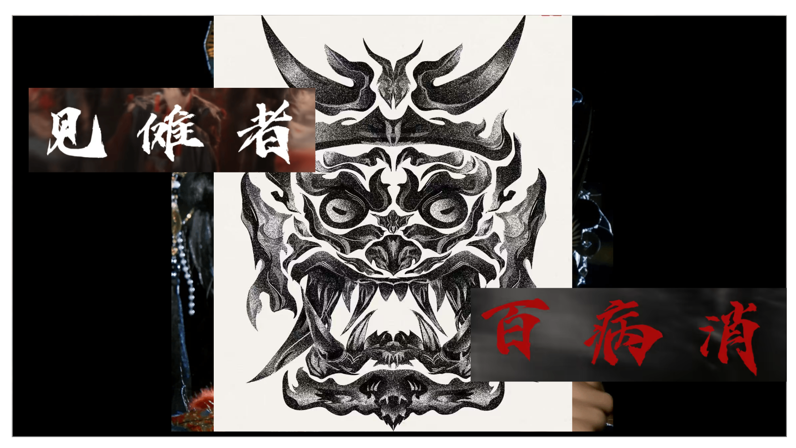
 |  |  |  | 第二段 | 2:09:00 | 在往上提音调，然后加入更多乐器，然后打击乐，等各种配合，最后高潮阶段
 |  |  |  |  | 2:30:00 | 加入最后一种新乐器，再提升音乐声部
 |  |  |  | 收尾 | 2:42:00 | 收尾
 |  |  |  |  | 2:56:00 | 结束 |  |  |  |  |  |  |  |  |  |  |  | 游戏结束画面

 |  |  |  |  |  |  |  |  |  |  |  |  |  |  |  |  |  | 斜向构图
 |  |  |  |  |  |  | 动作
 |  |  |  |  |  |  |  |  |  |  |  |  |  |  |  |  |  | 主要文字“见傩者 百病消”
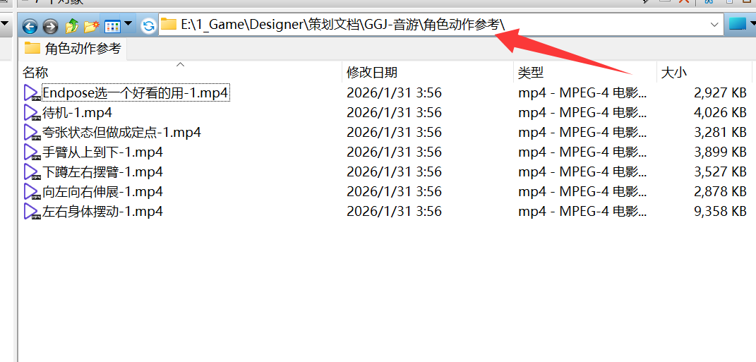
 |  |  |  |  |  |  | 待机 | 待机-1 |  |  |  |  |  |  |  |  |  | 中间是一个面具
 |  |  |  |  |  |  |  |  |  |  |  |  |  |  |  |  |  | 想要的效果其实是，人带着面具，然后手臂是斜向的引导看文字
 |  |  |  |  |  |  | 抬手 | 手臂从上到下-1 |  |  |  |  |  |  |  |  |  |  | 如果来不及做就用开始游戏的背景放过来
 |  |  |  |  |  |  | 窜跳 | 夸张状态但做成定点-1 |  |  | 注意这里是定原点跳
 |  |  |  |  |  |  | 下腰 |  |  |  |  |  |  |  |  |  |  | 这里是否要加制作组名单需要讨论
 |  |  |  |  |  |  | 摇头
 |  |  |  |  |  |  | 拧身 | 左右身体摆动-1
 |  |  |  |  |  |  | 蹲颤 | 下蹲左右摆臂-1
 |  |  |  |  |  |  | 绕腕
 |  |  |  |  |  |  | 踏步 | 向左向右伸展-1

 |  |  |  |  |  |  | Endpose | Endpose选一个好看的用-1

 |  |  |  |  |  |  | 这里需要考虑一下动作的衔接
 |  |  |  |  |  |  | 然后还有左右两个动作的翻版需要做一下

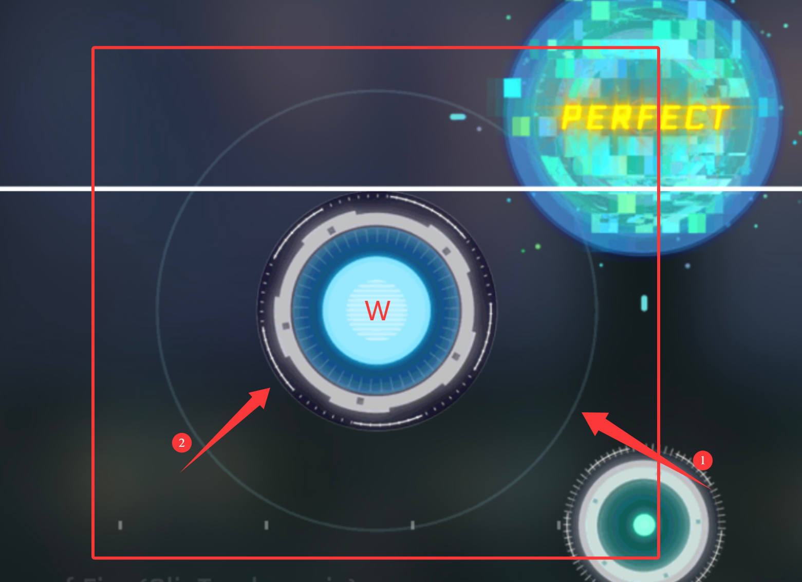
 |  |  |  |  |  |  |  | 游戏内需要的东西： | 面具
 |  |  |  |  |  |  |  |  | 手
 |  |  |  |  |  |  |  |  | 主角 | 站在舞台上，舞台是木头的，再站在一个鼓上
 |  |  |  |  |  |  |  |  |  | 动作 | 看动作具体需求
 |  |  |  |  |  |  |  |  | UI，节奏点按钮
 |  |  |  |  |  |  |  |  |  | 有按钮本体（本体上有一个判定范围点需要比较清楚），上面有个文字 |  |  |  | 游戏场景参考：
 |  |  |  |  |  |  |  |  |  | 分图层，文字层，背景层
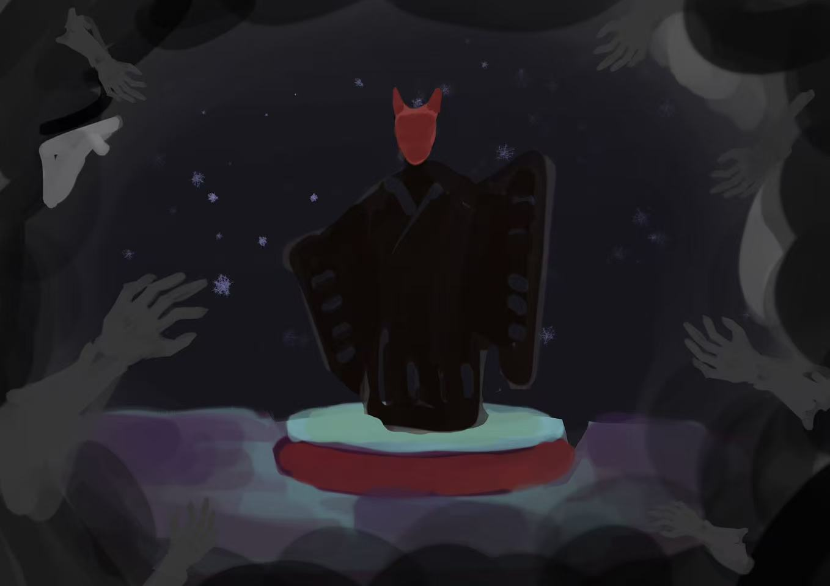
 |  |  |  |  |  |  |  |  |  | 有个外圈（这里的外圈会做收缩效果）
 |  |  |  |  |  |  |  |  |  | 外圈颜色：白色，到范围变绿色，红色失败（程序处理变色）
 |  |  |  |  |  |  |  |  |  | 美术应该只要出一个白色的外圈
 |  |  |  |  |  |  |  |  |  | 字体应该也要找一个（最差用思源雅黑）

 |  |  |  |  |  |  |  |  | 场景内需要留一个位置，显示右手的按钮提升列表，目前想的是一个指示条
 |  |  |  |  |  |  |  |  | 主角顶上有一个聚光灯，照着主角，让玩家视觉中心经量保持再中心
 |  |  |  |  |  |  |  |  | 雾气最大也不会把玩家盖死，还会留下主角一圈的小范围
 |  |  |  |  |  |  |  |  |  | 手会伸出雾气一些，下图的状况人应该死了
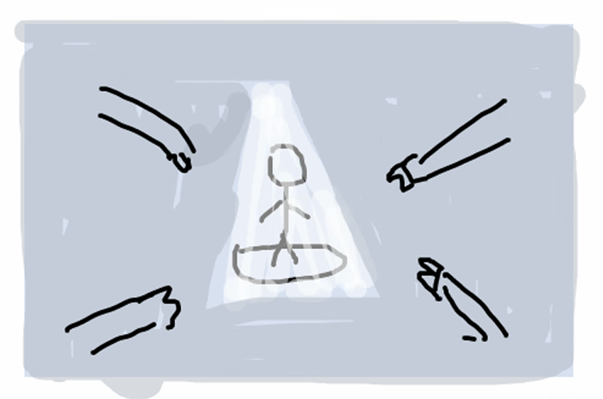

按钮参考
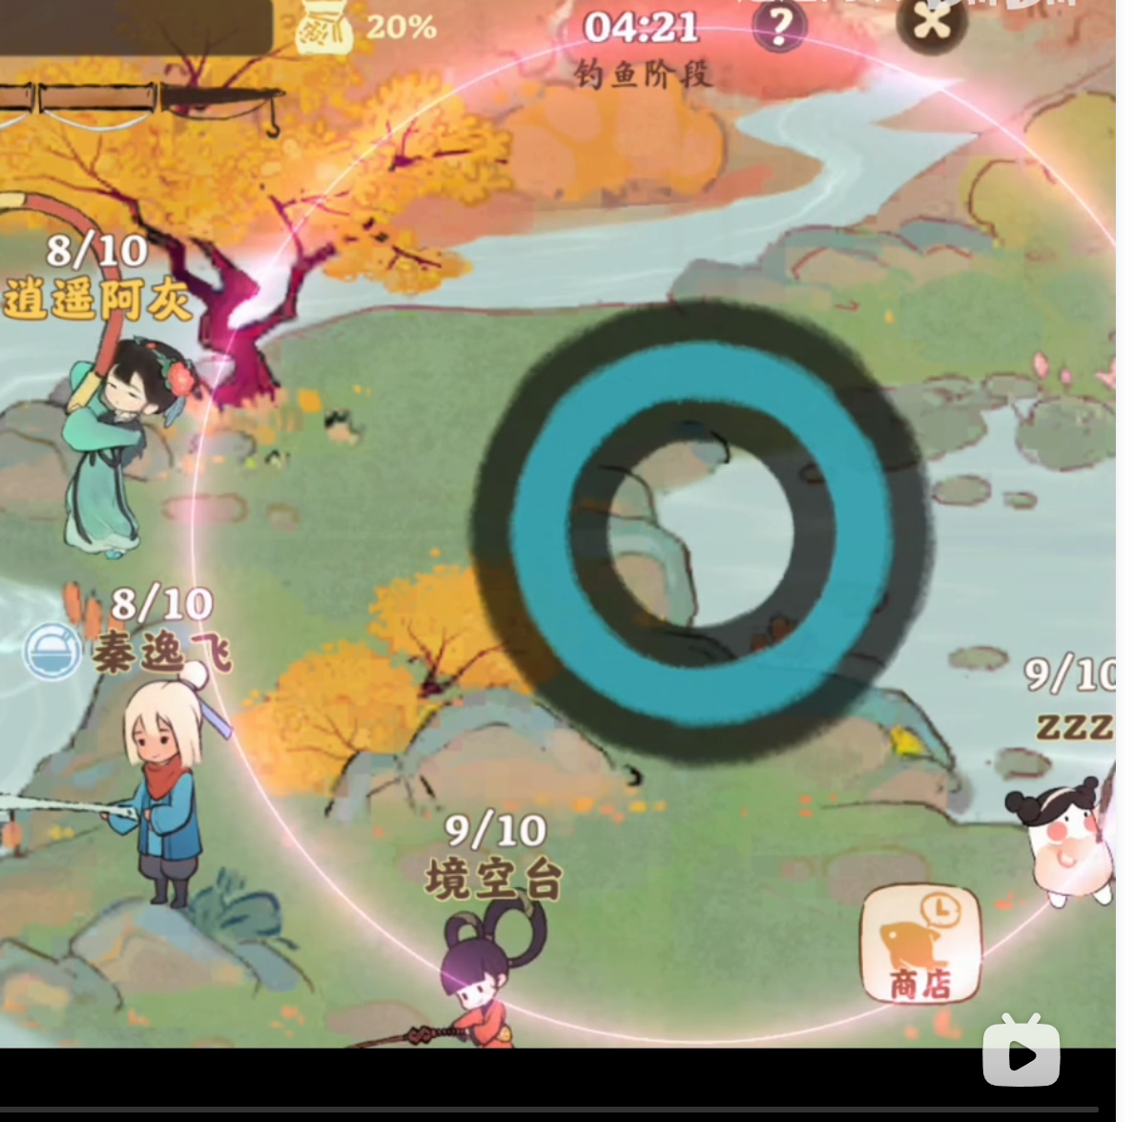

 |  |  |  |  |  | 判定 特效效果参考
 |  |  |  |  |  | 完美 是金色
 |  |  |  |  |  | 好 是蓝色
 |  |  |  |  |  | miss 是红色

 |  |  |  |  |  |  |  |  | 背景

